Byta till W17
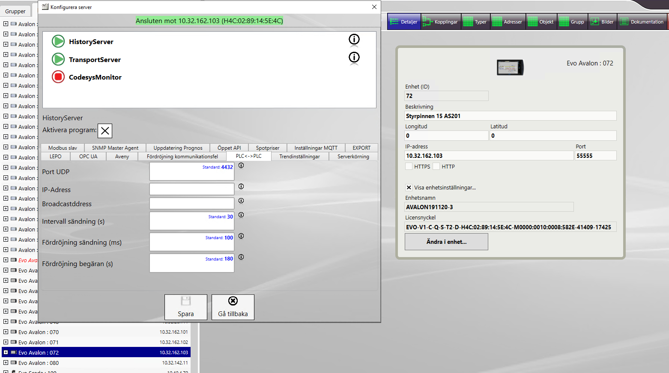
BYTA TILL W17
checklist
Clear
 |  Vacation Items Checklist

Done | TO-DO
 | INNAN
 | Notera IP inställningar
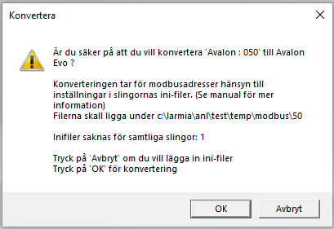
 | Kolla om det finns objekt med adresstyp SIOX. Detta måste konverteras manuellt till Modbus och en eller flera siox omvandlare ska installeras. Drivare för SIOX finns inte just nu.
 | Om det finns ADF Modbus omvandlare, men kolla först med FAT
 | Kolla om det krävs större switch
 | Kopiera Modbus ini filer. Från version 23.1.16.0 när du konverterar en Avalon till en Evo Avalon poppar det upp ett fönster som säger var ini-filerna ska ligga för att konverteringen ska använda de gamla Modbus inställningarna.
 | Notera Modbus inställningar. Dessa filer ligger under: Larmia > workspaces > project > server > server_X > configuration > driver > modbus (där X står för server-ID.) Gäller bara om du byter från W17 till W17
 | Notera M-bus inställningar. Hittar under C:\Larmia\workspaces\project\server, om det är W17. Annars under PRG eller i ED10
 | Be Larmia att hitta kalibrerings värde( om det är W17 finns i EVO SCADA) annars kolla i DUC och kopiera DEF katalog
 | Notera handställda och forcerade objekt
 | Kolla om spänningsomvandlare måste bytas
 | Notera UDP port i Avalon.ini fil under PRG
 | Om det är W17 med Codesys notera cyklisk tid
 | Notera serienummer och skicka till Larmia
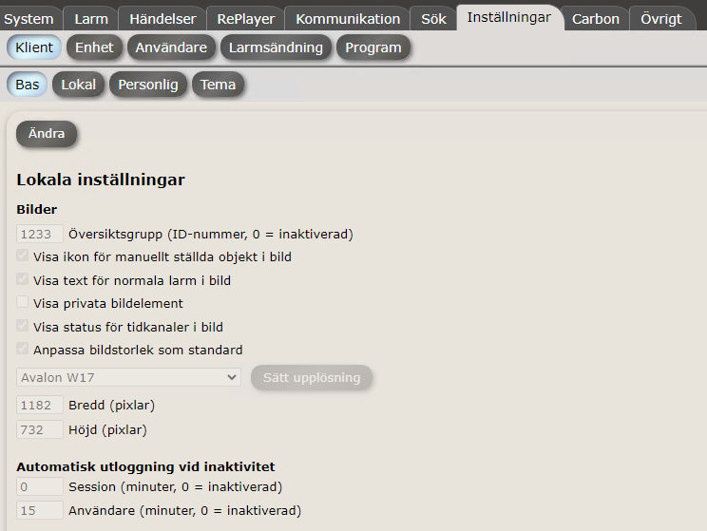
 | EFTER
 | Kontrollera att W17 har senaste patch
 | Kontrollera att larm för kommunikationsfel mot DUC konfigurerat rätt. T.ex. KD1
 | Kontrollera att villkor eller objekt har inte tappat sitt länk, ingen objekt ska vara röd
 | Tank på att Analoga ut objekt tappar möjlighten att ha värde utanför gränserna.
 | Konfigurera om Modbus, M-bus under "Installningar>Program"
 | Skapa komfel larm mot I/O, modbus(varje slinga), mbus(varje slinga), PLC till PLC, givarefel. (Läs ED10 manualen)
 | Återställ alla handställda och kalibrerat objekt
 | Ändra översiktbild (startbild), samt ändra inställningar för W17
 | Kontrollera bilder i DUC
 | Om det behövs åtterställ frekvensare och fryskvaktlarm. Kvittera alla larmer
 | Kontrollera att alla system är igång
 | Om UDP port är inte standard (4432), ändra den i ED10 under "Ändra i Enhet>Konfigurera server> PLC<->PLC"
 | Ändra cycklisk tid om det behövs
 | Kontrollera kommunikationen mellan PLC
 | Spara W17 inlogningsuppgifter i ED10 och One note
 | Uppdatera inventeringsprotokoll, om det finns en sån

